Типы подключения
Розничный прайс-лист от 6 декабря 2021
Доплата за подключение DELTA Laser Line
Цены включают НДС 20%

№ | Тип подключения | Стоимость, У.Е.
1 | 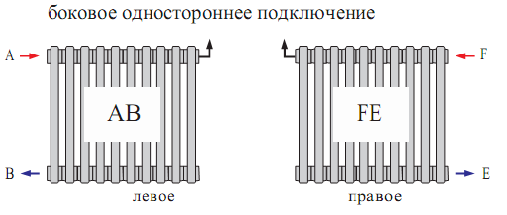 | 0
2 | 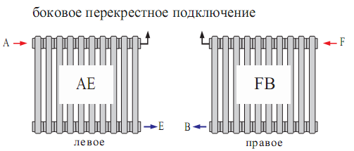 | 0
3 | 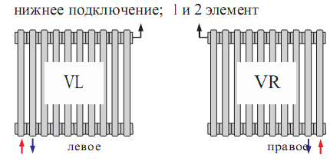 | 70.27
4 | 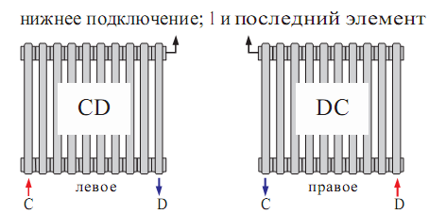 | 70.27
№ | Тип подключения | Стоимость, У.Е.
5 | 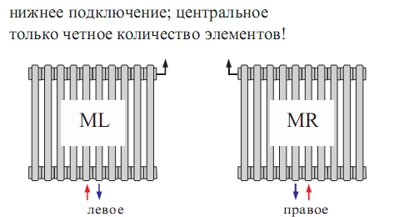 | 84.91
6 | 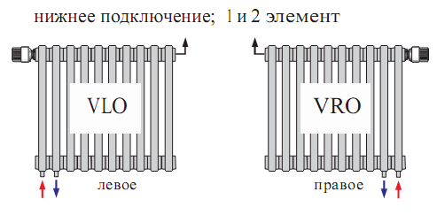 | 137.04
7 | 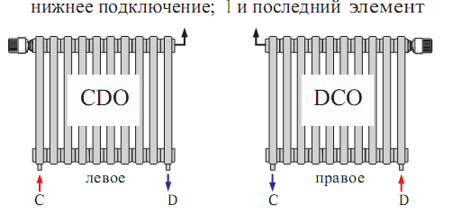 | 137.04
8 | 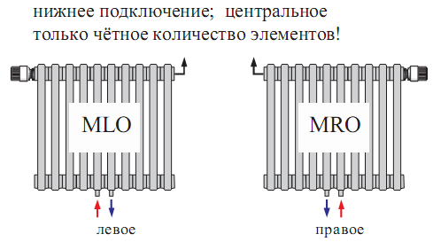 | 197.66

